Chi tiết địa chất
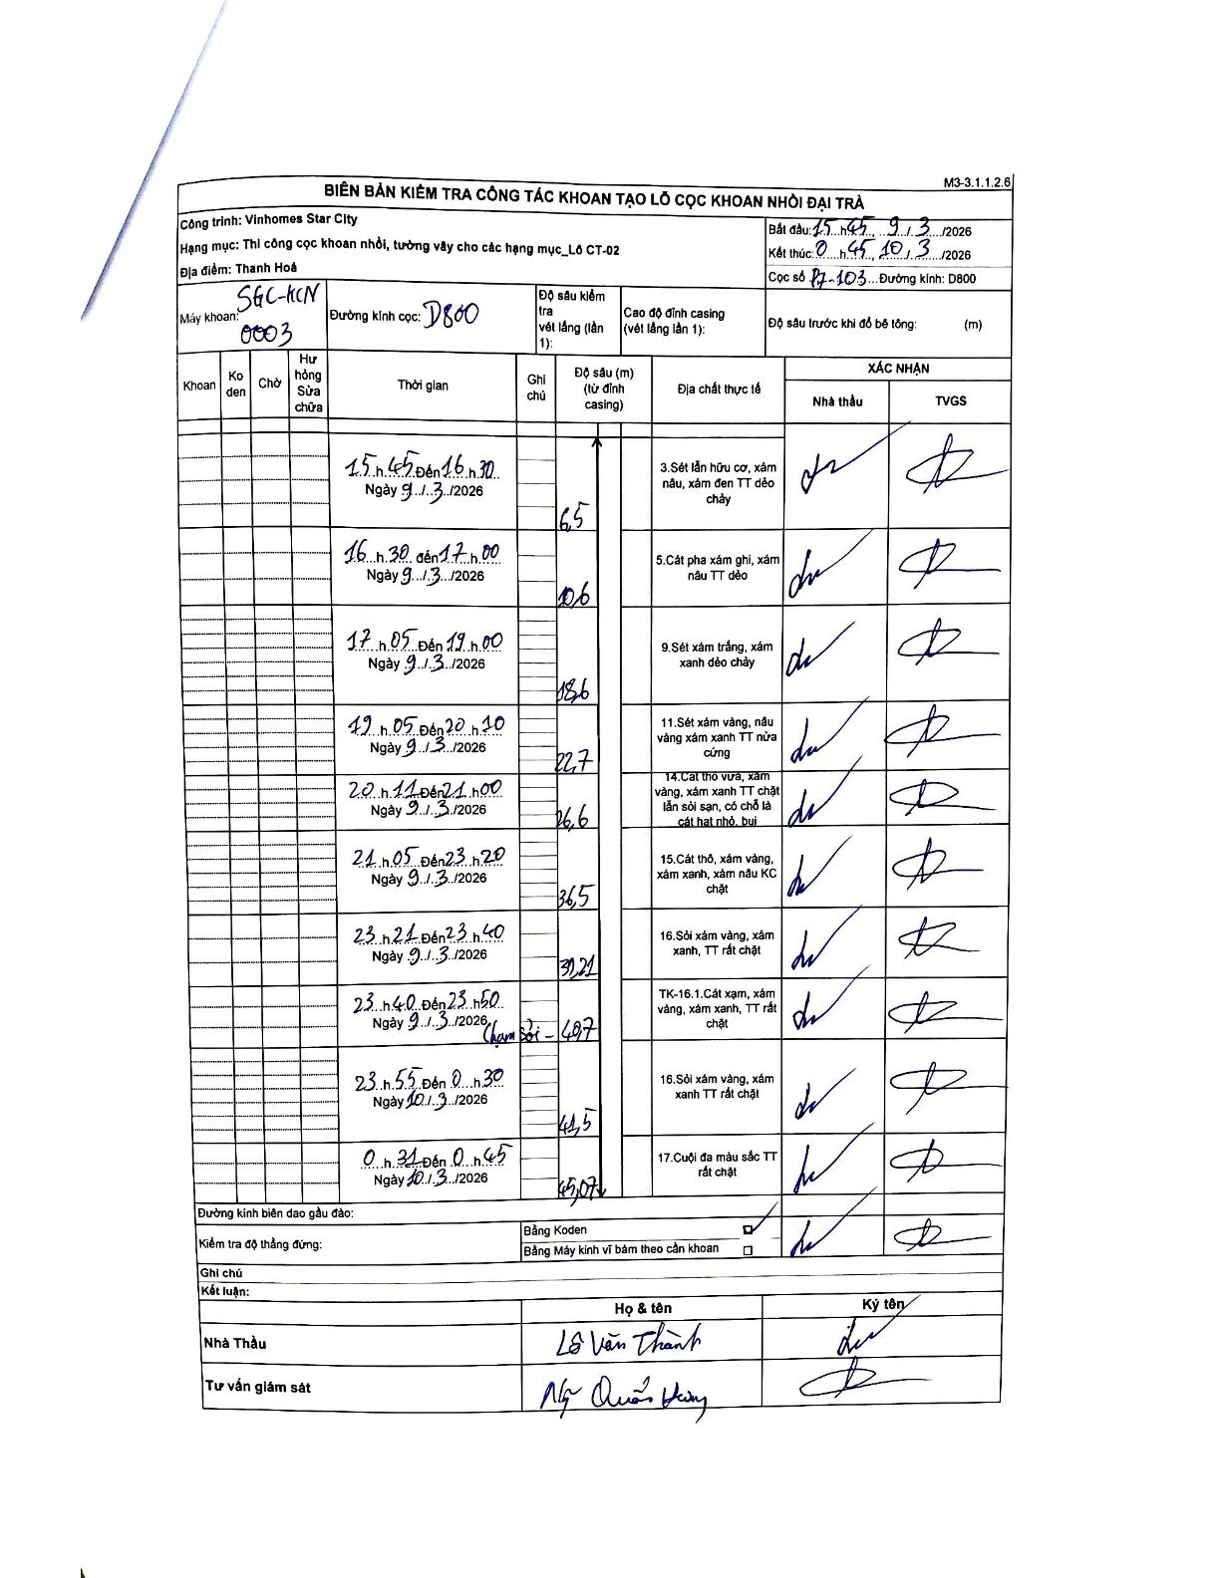
Dự án | Star City Thanh Hóa
Hạng mục | Thi công cọc khoan nhồi, tường vây cho các hạng mục_Lô CT-02
Tên bộ phận | Lô CT-02
Số hiệu cọc | P7-103
Tên Máy khoan | SGC-KCN0003
Đường kính | D800
Bắt đầu thi công | 15:45 09/03/2026
Kết thúc thi công | 00:45 10/03/2026

Địa chất TT | Đường kính | Mô tả lớp thiết kế | Từ (h) | Đến (h) | Cao độ từ | Cao độ đến | T.Gian (h) | Dài (m) | V (m/h) | Ghi chú
3 | D800 | Sét lẫn hữu cơ, xám nâu, xám đen TT dẻo chảy | 15:45 09/03/2026 | 16:30 09/03/2026 | 0 | -6.5 | 0.75 | 6.5 | 8.67
5 | D800 | Cát pha xám ghi, xám nâu TT dẻo | 16:30 09/03/2026 | 17:00 09/03/2026 | -6.5 | -10.6 | 0.5 | 4.1 | 8.2
9 | D800 | Sét xám trắng, xám xanh dẻo chảy | 17:05 09/03/2026 | 19:00 09/03/2026 | -10.6 | -18.6 | 1.92 | 8 | 4.17
11 | D800 | Sét xám vàng, nâu vàng xám xanh TT nửa cứng | 19:05 09/03/2026 | 20:20 09/03/2026 | -18.6 | -22.7 | 1.25 | 4.1 | 3.28
14 | D800 | Cát thô vừa, xám vàng, xám xanh TT chặt lẫn sỏi sạn, có chỗ là cát hạt nhỏ, bụi | 20:21 09/03/2026 | 21:00 09/03/2026 | -22.7 | -26.6 | 0.65 | 3.9 | 6
15 | D800 | Cát thô, xám vàng, xám xanh, xám nâu KC chặt | 21:05 09/03/2026 | 23:20 09/03/2026 | -26.6 | -36.5 | 2.25 | 9.9 | 4.4
16 | D800 | Sỏi xám vàng, xám xanh, TT rất chặt | 23:21 09/03/2026 | 23:40 09/03/2026 | -36.5 | -39.2 | 0.32 | 2.7 | 8.53
8 | D800 | TK-16.1. Cát xám, xám vàng, xám xanh, TT rất chặt | 23:40 09/03/2026 | 23:50 09/03/2026 | -39.2 | -40.7 | 0.17 | 1.5 | 9 | Chạm sỏi - 40,7
16 | D800 | Sỏi xám vàng, xám xanh TT rất chặt | 23:55 09/03/2026 | 00:30 10/03/2026 | -40.7 | -41.5 | 0.58 | 0.8 | 1.37
17 | D800 | Cuội đa màu sắc TT rất chặt | 00:31 10/03/2026 | 00:45 10/03/2026 | -41.5 | -45.07 | 0.23 | 3.57 | 15.3

ẢNH BIÊN BẢN GỐC

